表紙・改定履歴
Webダイレクト販売

画面設計書
Web申込み専用ページ外部サービス連携確認画面
G0217

© 2020 Sasuke Financial Lab Inc.

変 更 記 録
版数 REV. | 作成更新日 | 変 更 内 容 | 担 当
01 | 2021-02-04 | 初版 【Web申込-008】SNS連携解除 | 須永

画面概要
設計説明書 |  |  | システム |  |  |  | 画面名 |  |  |  | 画面ID
 |  |  | Webダイレクト販売 |  |  |  | Web申込み専用ページ外部サービス連携確認画面 |  |  |  | G0217

 | 1 | 画面概要

 |  | 申込者が外部サービス連携で登録している場合に表示される画面である。
 |  | 連携しているサービスの確認及び連携解除を行える。

 |  | 連携解除後はメールアドレス＋パスワードでのログインのみとなり、再度外部サービス連携は行えない。
 |  | 連携解除時には登録されているメールアドレスに「外部連携解除メール」が送付される。
 |  | 申込者はメールに記載されているURLからパスワードの設定を行う。
 |  | （メールに記載のURLは有効期限が２時間である。期限が切れた場合は、ログイン画面から再度パスワードの設定メールを送るよう操作が必要となる）

 | 2 | 画面遷移
 |  |  |  |  |  | 「G0217.Web申込み専用ページ |  |  |  |  |  |  | 「G0218.Web申込み専用ページ
 |  | 「G0215.Web申込み専用ページトップ画面」 |  |  |  | 外部サービス連携確認画面」 |  |  |  | 確認ポップアップ |  |  | 外部サービス連携解除完了画面」

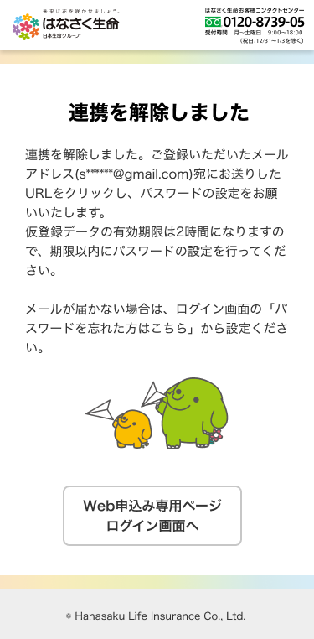
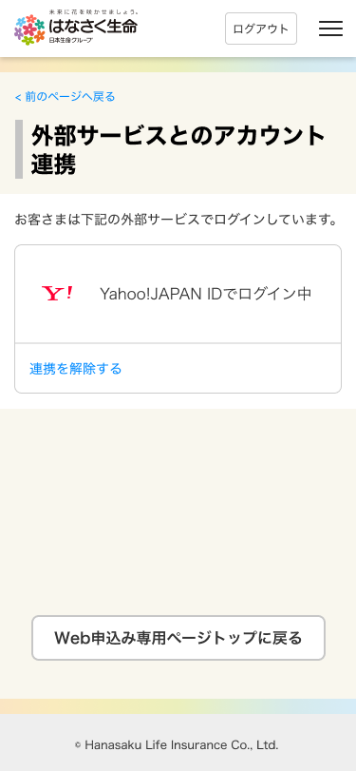
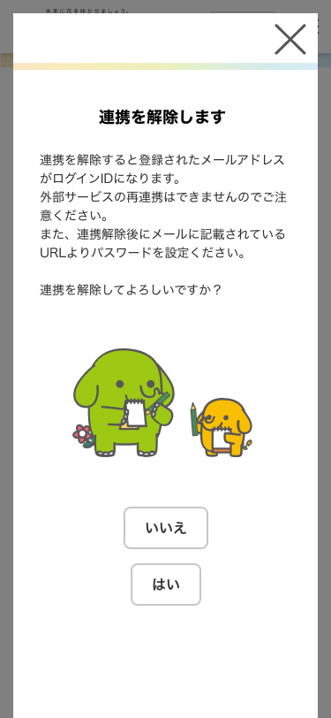

 |  |  | 外部サービスとのアカウント連携 |  |  |  |  | 連携を解除する
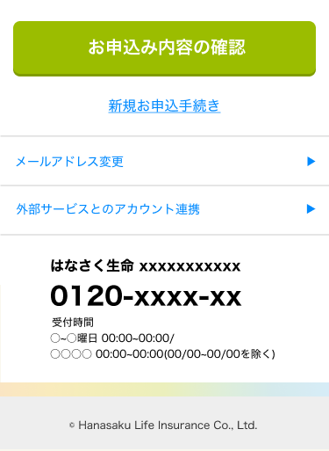

 |  |  |  |  |  |  |  |  |  |  |  | はい
 |  |  |  |  |  |  |  |  |  |  |  | (連携解除し連携解除メール送信)

 |  |  |  |  |  |  |  |  | いいえ

 |  |  |  |  |  |  |  |  |  |  |  |  |  | ログアウト

 | ▼送信されたメールURLから解除

 |  |  | 「G0213 Web申込み専用ページ パスワード変更確認画面」

 | ▼再度パスワード変更のメール送付する場合

 | 「G0201Web申込み専用ページログイン画面」 |  |  |  | 「G0212Web申込み専用ページパスワード変更画面(未ログイン)」 |  |  |  |  |  | 「G0213 Web申込み専用ページ パスワード変更確認画面」
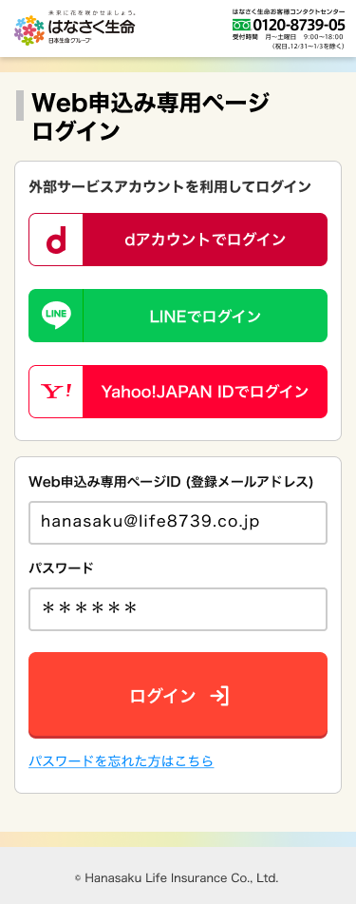
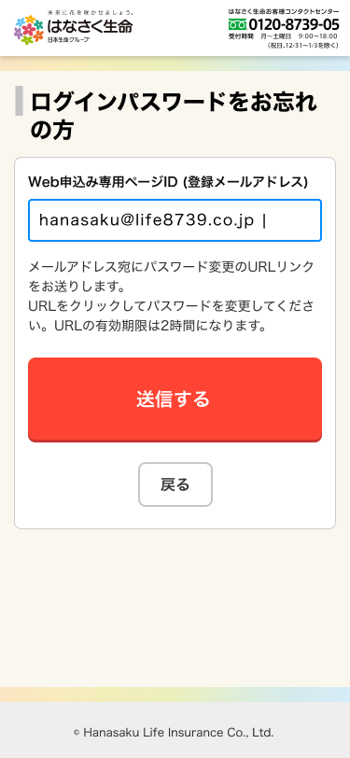
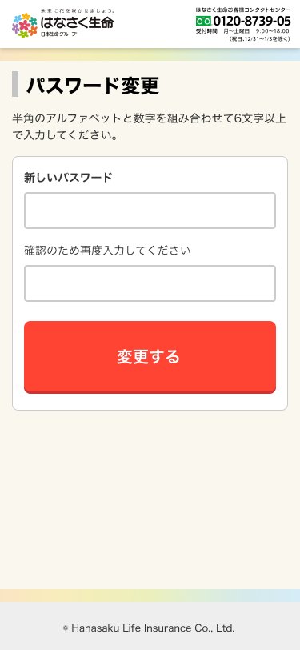
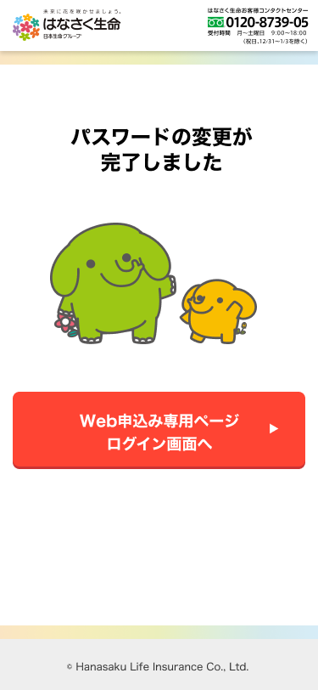

 |  |  |  | パスワードを忘れた方
 |  |  |  | はこちら

画面レイアウト
画面レイアウト | システム | 画面名 |  | 画面ID
 | Webダイレクト販売 | Web申込み専用ページ外部サービス連携確認画面 |  | G0217

 |  |  | ※外部サービスによって表示を変更
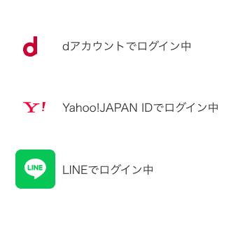
1
A

2

1
B

